상품제안서
파스텔 태블릿파우치 | 상품코드: S41478

 |  |  |  |  |  |  | 02-713-8555 | www.synergygift.co.kr
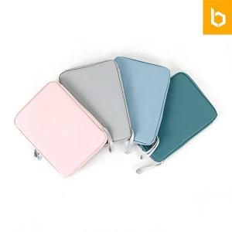 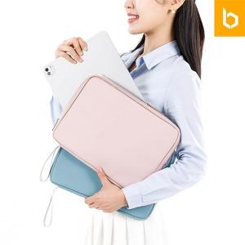 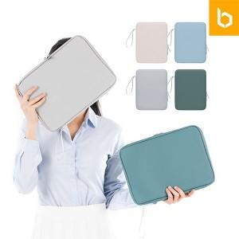

【상세/제작정보】 | <p><span style="font-size: 14pt;">※ 기본수량 미만 발주 진행시 별도 문의 바랍니다.</span></p><p><span style="font-size: 14pt;">※ 운임비 별도 발생 됩니다.</span></p>

【인쇄/포장옵션】 | 실크, 컬러필름전사 / OPP(비닐)

【공급단가】 | 수량 | 50~ | 100~ | 300~ | 1,000~ | 3,000~
*VAT별도 | 단가 | 5,900원 | 5,700원 | 5,380원 | 5,190원 | 5,090원

【상품 URL】 | https://www.synergygift.co.kr:443/src/goods_detail.php?gdno=41478

